Лист1
Количество проданых билетов
Пункт назначения | Расстояние, км | Стоимость билета, монет | Количество проданых билетов
Станция 14 | 80 | 25 | 30
Станция 17 | 100 | 25 | 80
Станция 16 | 95 | 25 | 90
Станция 7 | 25 | 15 | 100
Станция 12 | 60 | 15 | 100
Станция 5 | 15 | 10 | 120
Станция 15 | 90 | 25 | 120
Станция 9 | 40 | 15 | 134
Станция 3 | 5 | 10 | 150
Станция 13 | 70 | 15 | 150
Станция 4 | 10 | 10 | 160
Станция 6 | 20 | 10 | 178
Станция 8 | 30 | 15 | 200
Станция 11 | 55 | 15 | 200
Станция 2 | 3 | 10 | 250
Станция 10 | 50 | 15 | 256
Станция 1 | 2 | 10 | 450

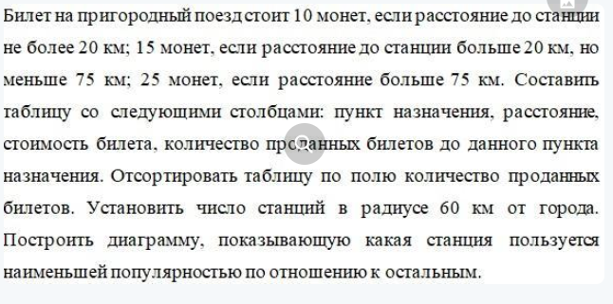
Критерий выборки для функции БДСЧЕТ
 | Расстояние, км
 | <=60

Подсчет станций в радиусе 60 км:
Функция БДСЧЕТ | 12
Функция СЧЕТЕСЛИ | 12

